選手写真の提出について
参加選手プログラム写真掲載についてのお願い

「第４７回全国高等学校選抜フェンシング大会」への出場おめでとうございます。 厳しい予選を勝ち抜き、全国大会へ出場される各チームを心より歓迎いたします。 本大会では、選手の思い出に残るプログラム制作をするため、出場選手の写真を掲載する意向です。お手数をお掛けしますが、下記の注意点に従って集合写真データをお送りください。

 | [個人情報の取り扱いについて] チーム写真はプログラム掲載のためにのみ使用する物であり、利用に際しては(公財)全国高等学校体育連盟フェンシング専門部ならびに(公社)日本フェンシング協会のプライバシーポリシーに則り適切に取り扱います。

 | [撮影に関して] ①本大会にエントリーする選手を全員納まるように撮影してください。（下図参照） ②出場選手が５人以下ならば１列、６人以上であれば２列、１０人以上であれば３列にしてください。 例：フルーレ５名、エペ４名、サーブル４名 → （２種目に出場する人もいるので）全員で11名 → ３列で写真を撮る ③服装は競技ユニフォームが望ましいですが、統一されたものであればチームジャージ等も可とします。 ④保存形式はＪＰＥＧ（ｊｐｇ）のみとし、ＢＭＰ等は不可。データサイズは５ＭＢ程度にしてください。 ※できれば３００ＤＰＩの解像度が望ましい。

 | [写真データの送付について] 《送り先》 zenkokusenbatsu.shimabara@gmail.com 《 締 切 》 令和５年２月３日（金） 期日厳守でお願いします。 ①ファイル名は、県名・男女別・正式な学校名としてください。 例：長崎県 女子 島原水産高等学校．jpg 略称などは使わないようお願いします。 ②一回に送るメールは最大２０ＭＢまでとしてください。

 | [その他] ①掲載はモノクロとなります。 ②画素数が足りず使用困難な際は、再送をお願いする場合がありますのでご協力お願いします。 ③実際の掲載するサイズは、Ｗ70×Ｈ50mm程度となります。

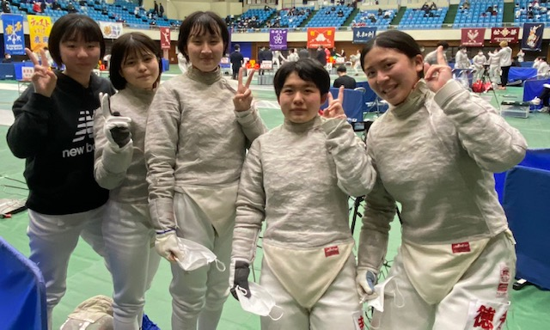
 |  |  | 出場監督者とチームには各1部を無料で配付いたします。また販売所もあります。

問い合わせ先
第４７回全国高等学校選抜フェンシング大会
実行委員会
プログラム
チーム写真掲載担当 諫早商業高校内
松尾 友紀 0957-26-1304

 |  | こちらでトリミングをします

